상품제안서
드망즈 UV DTF필름인쇄글라스_홈카페 | 상품코드: S43898

 |  |  |  |  |  |  | 02-713-8555 | www.synergygift.co.kr
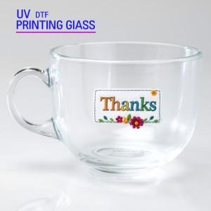

【상세/제작정보】

【인쇄/포장옵션】 | UV DTF필름인쇄 / 1p 무지케이스(대)

【공급단가】 | 수량 | 100~ | 300~ | 500~ | 1,000~ | 3,000~
*VAT별도 | 단가 | 4,610원 | 4,500원 | 4,360원 | 4,150원 | 4,010원

【상품 URL】 | https://www.synergygift.co.kr:443/src/goods_detail.php?gdno=43898

